Week 3
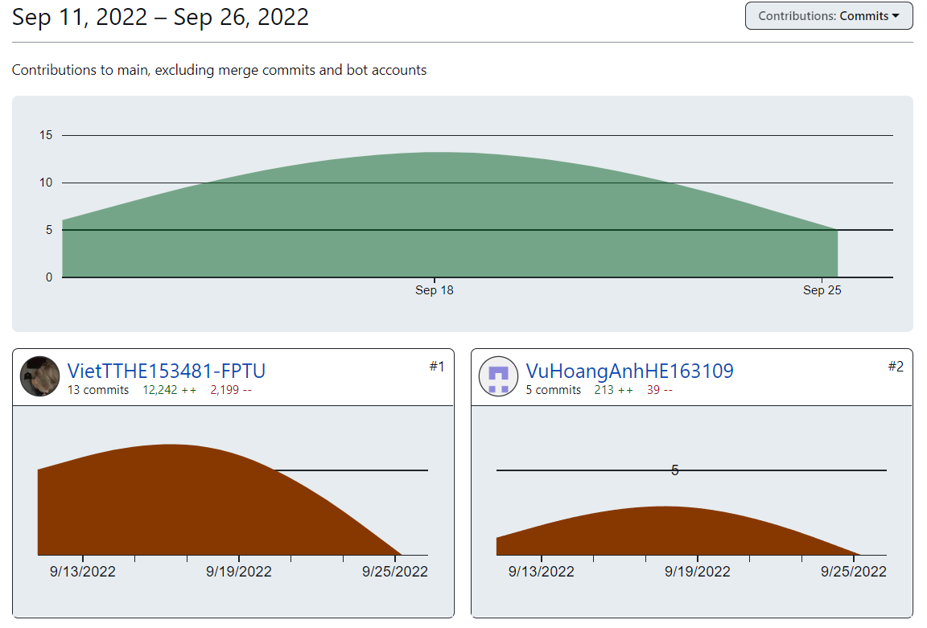
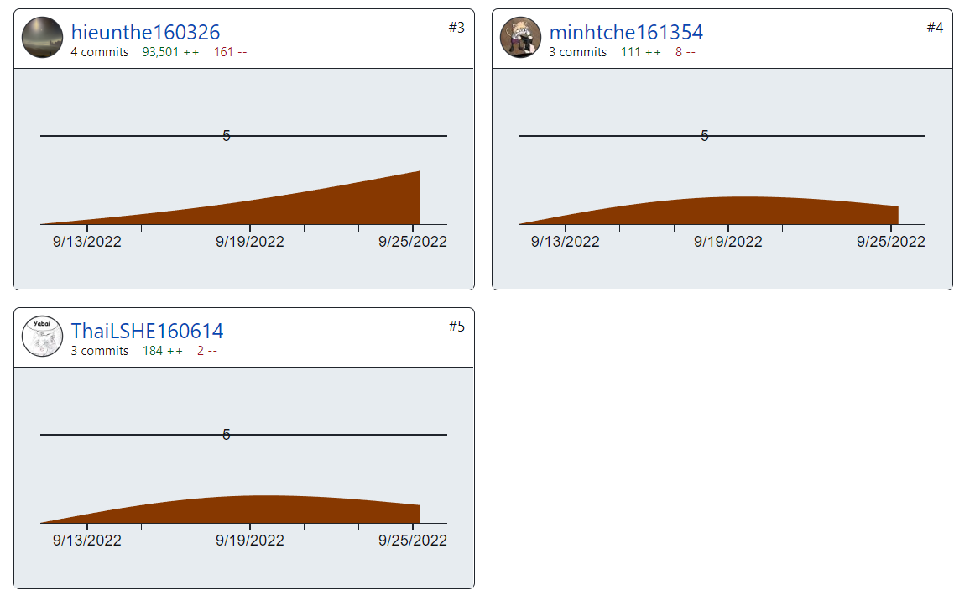
PROJECT REPORT
Group | Group 4
Week | <19/09/2022-25/09/2022>
I. Status Report
# | Project Work Item | Status | Notes (Work Item in Details)
1 | TL phân cho các thành viên tiếp tục code các chức năng khác trong file Iteration 2 | In Progress
2 | Cập nhật mockup, SRS, SDS | Completed
3 | Cập nhật Database | Completed
4 | Commit code lên Github | In Progress

II. Team Contribution |  |  |  | Qui tắc làm việc nhóm
# | Project Task | Member | Notes (Task Details, etc.) | 1. Mọi thành viên phải đăng ký account trên github bằng email fpt.edu.vn
1 | Tìm hiểu thêm về các Framework, Bootstrap | All | 21/09/2022 (Done) | 2. Mọi thành viên đều phải tự viết doc phần SRS, SDS liên quan đến màn hình mình được giao.
2 | Giới thiệu về Spring Boot | TL Việt | Ngày 21/09/2022 (https://drive.google.com/file/d/1E7zqmMm0oi71r3HjOhs5NBZhyQEWVsqt/view?usp=sharing) Done | 3. Mọi thành viên đều phải code
3 | Hoàn thiện nốt Mockup còn thiếu | TL Việt | 25/09/2022 (Done) | 4. Các thành viên có nhiệm vụ đào tạo cho nhau để viết doc, code được.
4 | Cập nhật file SDS | TL Việt | 25/09/2022 (Done) | 5. Mỗi thành viên phải code được 9 screen, bắt đầu code từ tuần thứ 2, mỗi tuần phải code được 1 screen. Như vậy tổng cả nhóm code được 5 x 9 = 45 screen
 |  |  |  | 6. Mỗi nhóm phải tạo được database table diagram gồm >=20 tables.
 |  |  |  | 7. Ai có khó khăn gì thì chia sẻ ngay với nhóm, với thầy
 |  |  |  | 8. Phải thiết kế mockup trước, sau đó thiết kế database table, sau đó architecture design, sau đó detail design, sau đó mới code.
III. Project Issues |  |  |  | 9. Năng xuất lao động được quyết định bởi cách làm. Nên dựa vào database table diagram để code câu lệnh SQL
# | Project Issue | Status | Notes (Solution, Suggestion, etc.) | 10. Tất cả các thành viên trong nhóm đều có cấu trúc thư mục dự án giống như thầy đã hưỡng dẫn. TL có trách nhiệm kiểm tra thành viên trong nhóm có cấu trúc thư mục như thầy hướng dẫn chưa và báo cáo vào thành 1 item trong weekly report của tuần 1. Các kết quả làm việc của tuần 2 trở về sau hãy copy toàn bộ nội dung của tuần 1 sang và tương tự cho tuần 3,4,5...)
1 | Không đủ số buổi họp trong tuần | Pending | Một số thành viên có việc bận nên không tham gia được buổi họp cả nhóm | 11. TL tổ chức training các thành viên qua Ggmeet, TL code mẫu trên màn hình cho các thành viên xem và làm đi làm lại ít nhất 3 lần. Record lại buổi họp để chứng minh các thành viên đều được training và có tham gia training
 |  | Pending |  | 12. Không thể dựa vào trí nhớ của các thành viên mà hãy dựa vào các công cụ ghi chép: note, record, .. để làm thành tài liệu, video tham khảo
 |  | Pending |  | 13. Tất cả các code cá nhân để ở nhánh cá nhân đều KHÔNG TÍNH. Code của cá nhóm phải được gộp vào chung 1 nhóm.

IV. Next Week Plan
# | Project Work Item | Deadline | Notes (Task Details, etc.)
1 | Các thành viên tiếp tục code các chức năng khác trong file Iteration 2

V. Other Project Masters/Suggestions
# | Project Matter/Suggestions | Raised By | Notes

 | Báo cáo tiến độ làm việc nhóm trên Github

